상품제안서
피센 타입C 미러링 케이블 TCC04-1000 | 상품코드: F16177

 |  |  |  |  |  |  | 02-412-0044 | www.easy1.co.kr
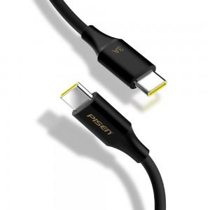

【상세/제작정보】 | 양쪽 타입C 미러링도 간편하게

【인쇄/포장옵션】 | 레이저 / 포장지포장

【공급단가】 | 수량 | 100~ | 300~ | 500~ | 1,000~ | 2,000~
*VAT별도 | 단가 | 7,290원 | 7,020원 | 6,750원 | 6,480원 | 6,310원

【상품 URL】 | https://easy1.co.kr:443/src/goods_detail.php?gdno=16177

